Sheet1
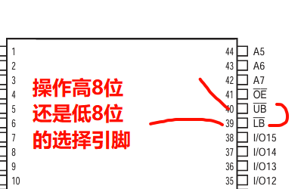
STM32 | 地址 | 值 |  | SRAM
v1 | 0x0000 | 0x10 | 地址(19位） | 高8 | 低8
指针 | 0x0001 | 0x30 | 0x0000 | 0x30 | 0x10 | 高8位和低8位的选择位在变
 |  |  | 0x0001
uint16 指针 | 0x0000
 | 读 | 0x3010

